00-报告摘要
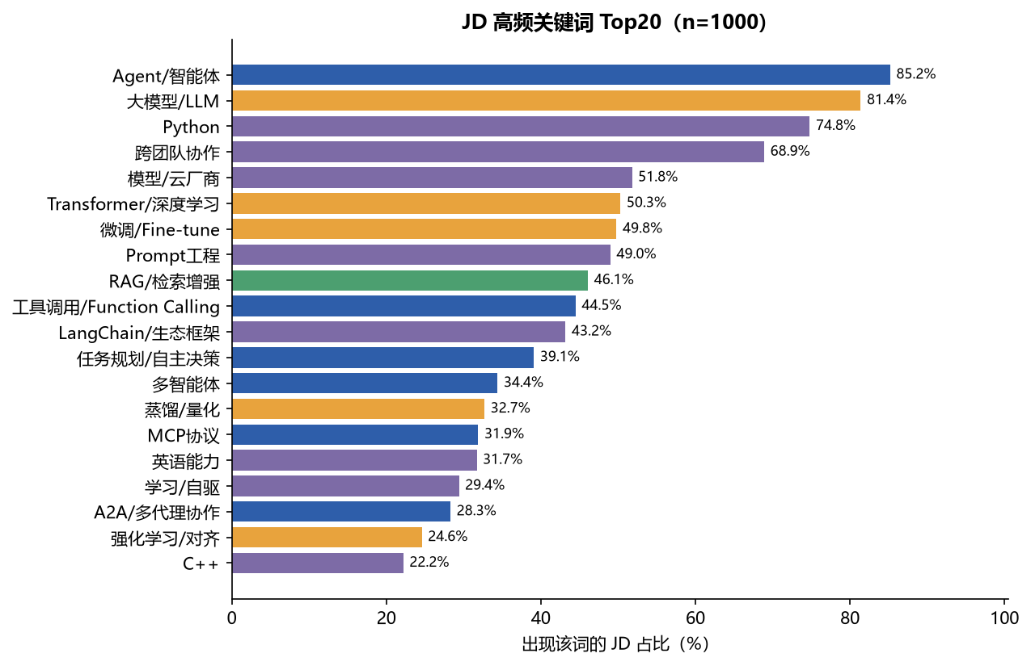
2027 届秋招 · AI Agent 应用/开发 岗位情报与开源项目匹配
数据采集日：2026-10-19 ｜ 样本：1000 条 2027 届校招/实习在招 JD ｜ 公司：131 家 ｜ 项目：75 个（GitHub API 实时校验）

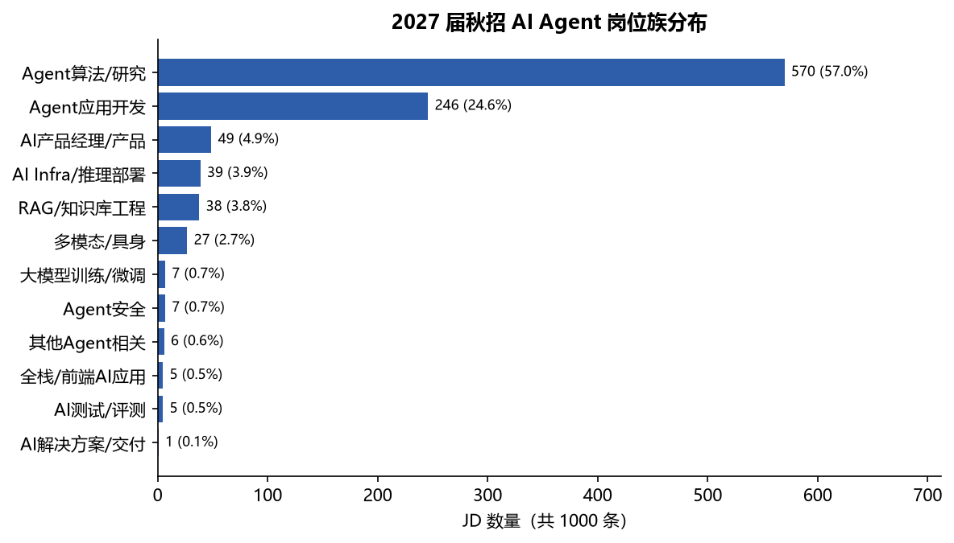
核心指标 | 数值 | 说明
JD 样本量 | 1,000 条 | 全部为 2027 届校招/实习在招岗位；来源：牛客 838 / 百度 157 / 美团 5
覆盖公司 | 131 家 | 百度、华为、快手、字节、阿里、小红书、B站、美团、拼多多、SHEIN、Shopee 等
Agent/智能体 提及率 | 85.2% | 但仅 24.5% 写进岗位名称——Agent 已是通用能力词，不再是岗位标签
岗位族 Top3 | 算法/研究 57.0%｜应用开发 24.6%｜AI 产品 4.9% | 秋招 AI Agent 岗以「算法 + 工程」复合型为主
必备技能 Top5 | 大模型/LLM 81.4%｜Python 74.8%｜RAG 46.1%｜工具调用 44.5%｜LangChain 43.2% | 详见 02/03 sheet
学历门槛 | 本科 64.0%｜硕士 9.1%｜不限 9.9%｜未明示 16.1% | 81% 的 JD 提及学历要求，博士仅 0.7%
薪资 | 中位 42.0 万 / 年（n=146 条有公开薪资） | 25 分位 30.2 万，75 分位 56.0 万，最高 88 万
城市 | 北京 30.6%｜上海 19.4%｜深圳 12.3%｜杭州 10.5% | 四城合计 72.8%
项目库 | 75 个候选 → S/A 级 4 个、B 级 33 个 | 评分=含金量 32% + 说服力 32% + 可上手 18% + 需求匹配 18%（按目标岗位族计算）

一句话结论
Agent 能力已从「岗位名称」下沉为「岗位基础设施」：85% 的 AI 岗要求 Agent 相关能力，但只有 1/4 的岗位名带 Agent。秋招竞争点不再是「会不会 Agent」，而是「能否用 Agent 交付可量化结果」——这正是开源项目作品集能证明的东西。

06-工具提及率
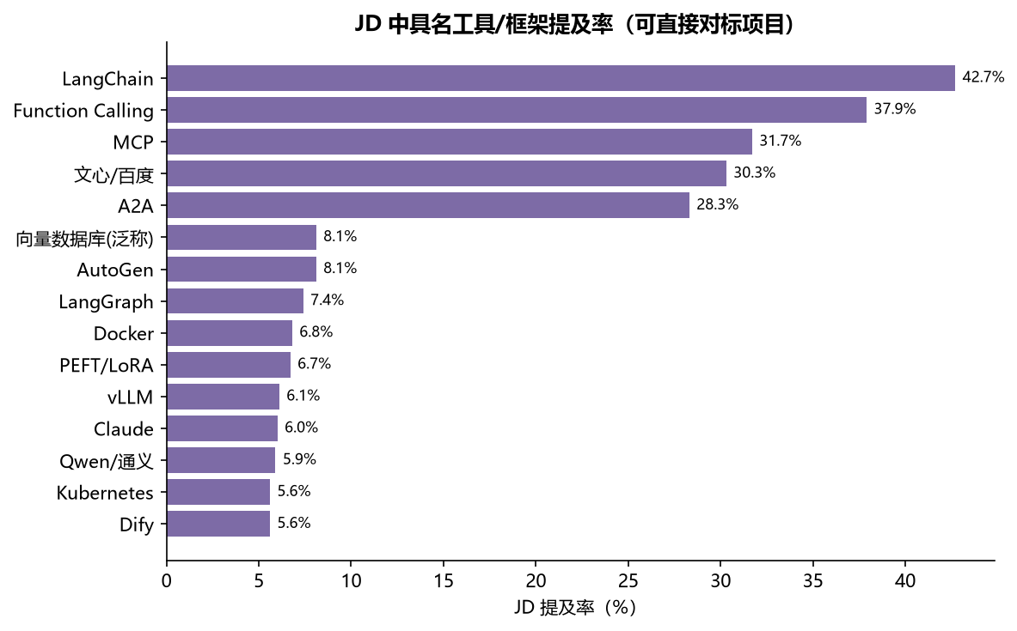
工具/框架/模型 | 命中JD数 | JD占比%
LangChain | 427 | 42.7
Function Calling | 379 | 37.9
MCP | 317 | 31.7
文心/百度 | 303 | 30.3
A2A | 283 | 28.3
AutoGen | 81 | 8.1
向量数据库(泛称) | 81 | 8.1
LangGraph | 74 | 7.4
Docker | 68 | 6.8
PEFT/LoRA | 67 | 6.7
vLLM | 61 | 6.1
Claude | 60 | 6.0
Qwen/通义 | 59 | 5.9
Kubernetes | 56 | 5.6
Dify | 56 | 5.6
DeepSeek | 55 | 5.5
HuggingFace/Transformers | 54 | 5.4
TRL/RLHF | 47 | 4.7
DeepSpeed | 40 | 4.0
Milvus | 37 | 3.7
LlamaIndex | 36 | 3.6
Faiss | 36 | 3.6
Megatron | 31 | 3.1
Qdrant | 30 | 3.0
SGLang | 24 | 2.4
LLaMA-Factory | 16 | 1.6
TensorRT | 13 | 1.3
Coze/扣子 | 10 | 1.0
Ollama | 9 | 0.9
OpenAI | 7 | 0.7
CrewAI | 5 | 0.5
Elasticsearch | 4 | 0.4
Semantic Kernel | 3 | 0.3
Kimi/月之暗面 | 2 | 0.2
llama.cpp | 2 | 0.2
混元/腾讯 | 1 | 0.1
FastGPT | 1 | 0.1
豆包/火山 | 1 | 0.1
LMDeploy | 1 | 0.1
GLM/智谱 | 1 | 0.1
LangSmith/LangFuse | 1 | 0.1
n8n | 0 | 0.0
Flowise | 0 | 0.0
RAGFlow | 0 | 0.0
QAnything | 0 | 0.0
pgvector | 0 | 0.0
Unsloth | 0 | 0.0
DSPy | 0 | 0.0

